首期
TOREAD-首件（首批）检验报告书
订单类别 | 成衣 |  | 合同签订方 |  | 青岛润安源智能科技有限公司 |  | 生产工厂 | 青岛润安源
订单基础信息 |  |  | 生产•出货进度 |  |  |  | 指示•确认资料
款号 | TABBAM91091 |  | 合同交期 |  | 2024-09-30 |  | 产前确认样 |  | 有 | 无
品名 | 男式戈尔冲锋衣 |  | 上线日 |  | 2024-09-05 |  | 原辅材料卡 |  | 有 | 无
色/号型数 | 暮岩色/黑色 |  | 缝制预计完成日 |  | 2024-10-06 |  | 大货面料确认样 |  | 有 | 无
订单数量 | 1000 |  | 包装预计完成日 |  | 2024-10-10 |  | 印花、刺绣确认样 |  | 有 | 无
 |  |  | 预计发货时间 |  | 2024-10-11 |  | 洗唛、合格证指示资料 |  | 有 | 无
确认资料缺失内容说明：
【工艺确认】
原材料 | 正 | 误 |  | 印、绣花 | 正 | 误 | 无此工艺 | 洗水唛 | 正 | 误
辅料使用 | 正 | 误 |  | 胶膜工艺 | 正 | 误 | 无此工艺 | 合格证 | 正 | 误
制作工艺 | 正 | 误 |  | 压胶水压 | OK | NG | 无此工艺 | 缝纫用线 | 正 | 误
补充事项：
【面料品质确认】
物性检测 | OK | NG |  | 面料颜色 | OK | NG |  | 互染测试 | OK | NG
外观查验 | OK | NG |  | 面料缸差 | OK | NG |  | 水洗缩率 | OK | NG
问题描述：
【裁剪完成情况】
①裁剪完成比例（%）：
号型 颜色 | XXS | XS | S | M | L | XL | XXL | XXXL | XXXXL | 未裁齐原因
暮岩色 |  |  | 100% | 100% | 100% | 100% | 100% | 100%
黑色 |  |  | 100% | 100% | 100% | 100% | 100% | 100%

【成品检查明细】★颜色、数量需要写清楚
黑色一件 / L

【规格确认】
①规格测量明细以插入附件形式列明，并注明洗前洗后规格
②规格异常情况 |  | 有 | 无 | 备注：
【问题点与指导项目】 ★的问题应添加照片说明（包括成品及半成品检查）
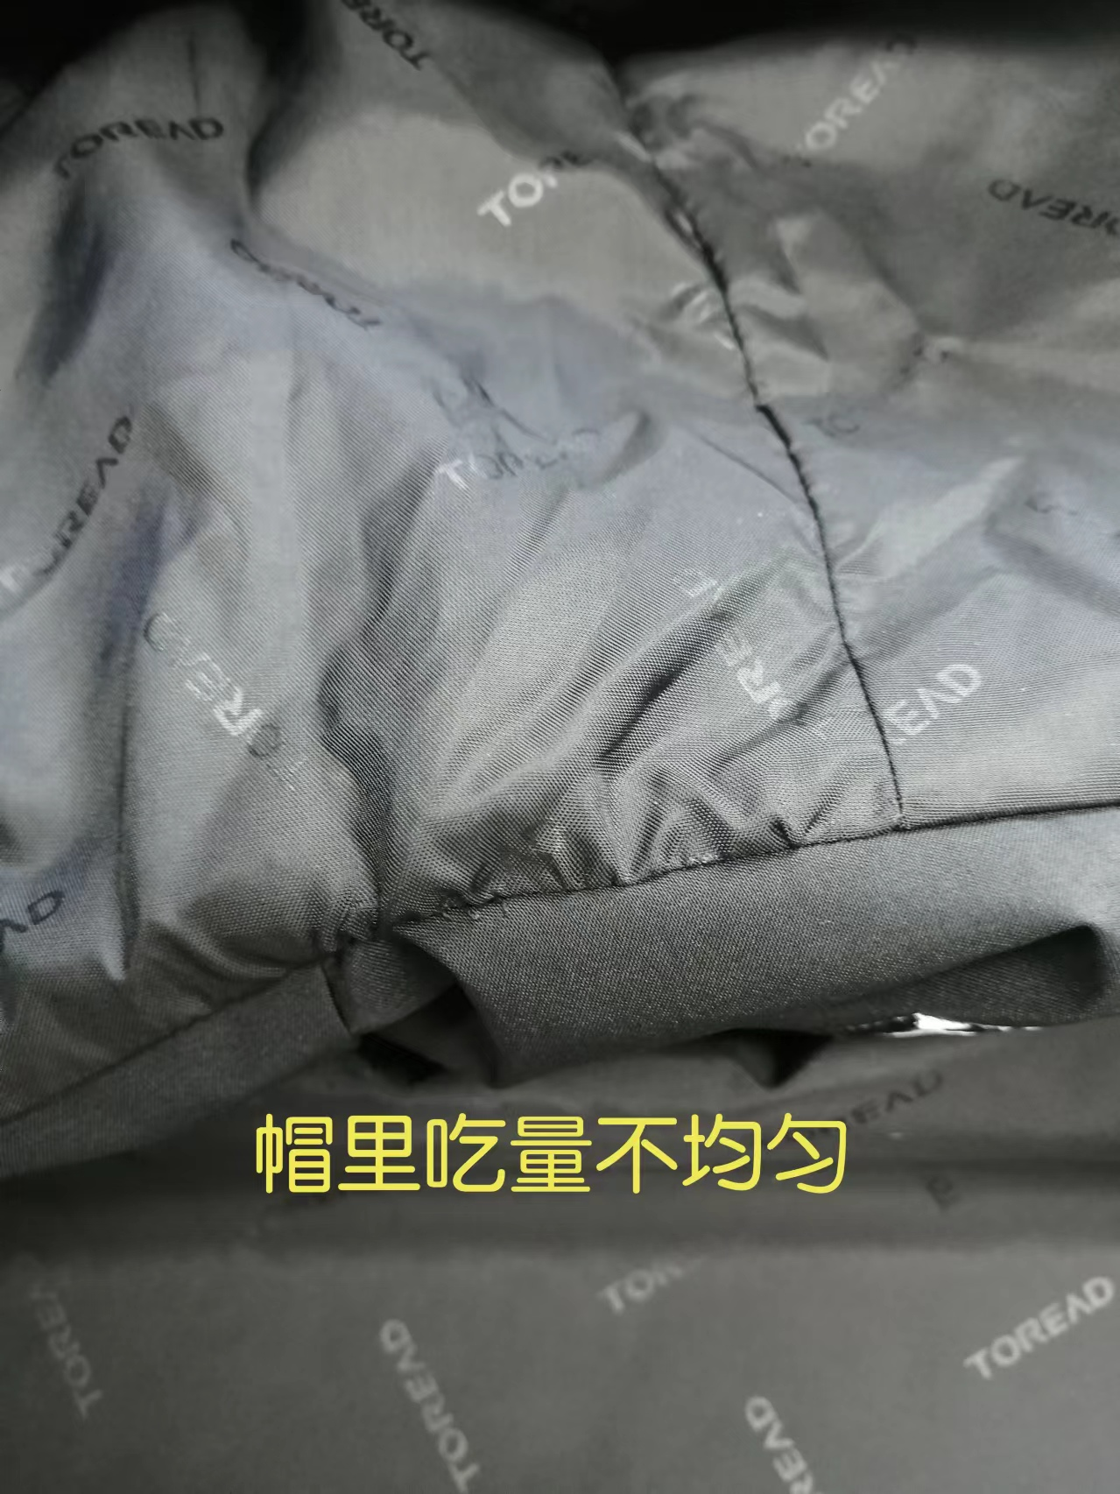
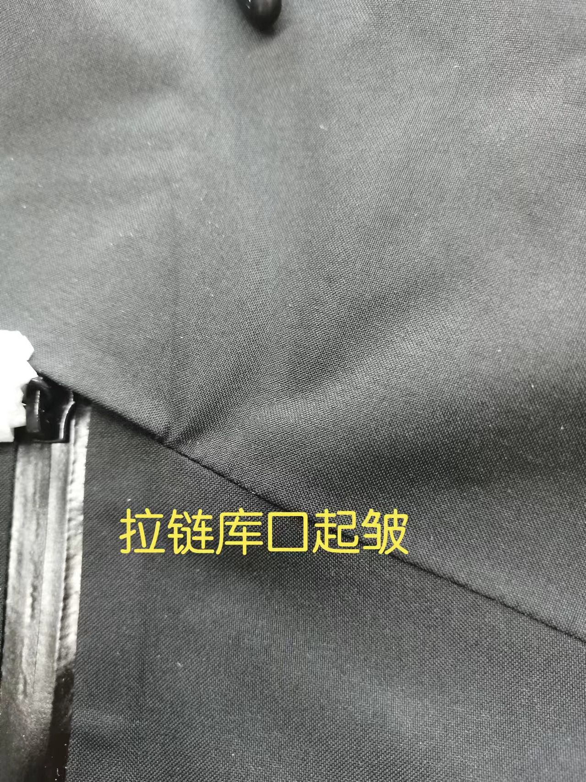
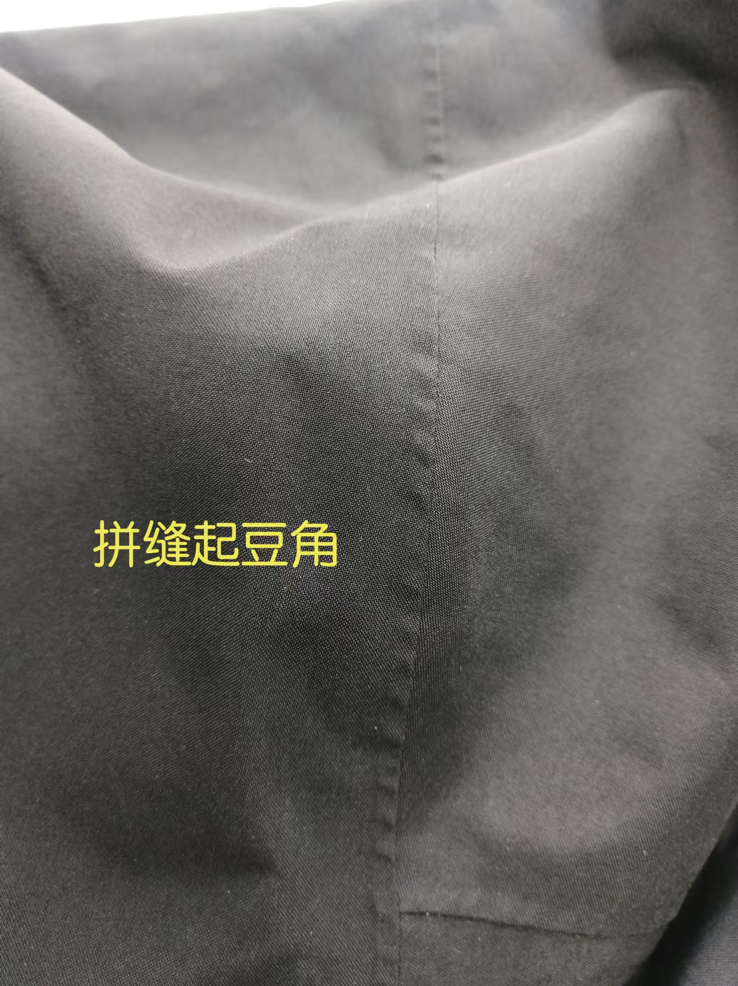
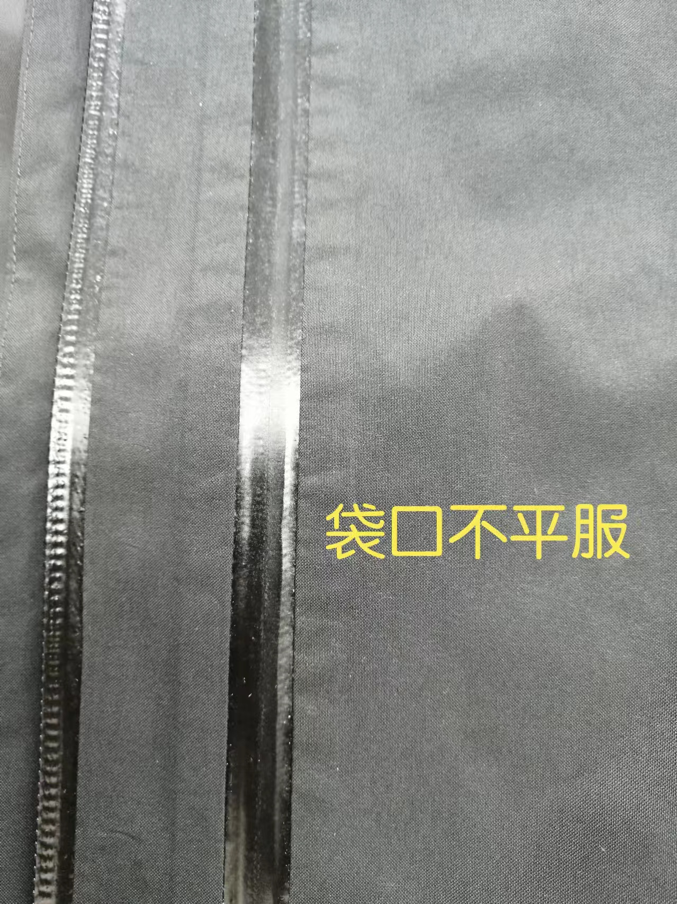
1，帽里布吃量不均匀。
2，拉链库起皱，褶。
3，拼缝起豆角。
4，袋口不平服，有起浪现象。

以上问题请及时改正。
【耐洗水确认】
粘衬 | OK | NG | 无此工艺 | 胶膜 | OK | NG | 无此工艺 | 扭曲 | OK | NG
印、绣花 | OK | NG | 无此工艺 | 压胶水压 | OK | NG | 无此工艺 | 水洗缩率 | OK | NG
补充事项：
【重大改善说明及整改复核时间】

检验部门 | 品质部 |  | 检验担当 | 王宪敏 | 查验时间 | 2024-09-20 | 工厂负责人 |  | Amy
【整改结果】
班组已经开始改善。
检验部门 |  |  | 检验担当 |  | 复核时间 |  | 工厂负责人

尾期
QC出货报告书
订单类别 | 大货 |  | 款号 | TABBAM91091 | 产品名称 | 男式戈尔冲锋衣 |  | 生产工厂 | 青岛润安源
订单数量 | 1000 |  | 合同日期 | 2024-09-30 |  |  | 检验资料确认
色/号型数 | 暮岩色/黑色 |  | 交货形式 | 天津仓 |  |  | 面料第三方合格报告 |  | 有 | 无
验货次数 | 1 |  | 非直发 | 苏州库 | 天津库 | 直发 | 成品第三方合格报告 |  | 有 | 无
验货数量 |  |  | 入仓数量 |  | 1000 |  | 中期检验报告 |  | 有 | 无

检验方式 | 全检 | 抽检 | 免检 | 复检 | 再复检
中期检验重大改善项目 |  | 有 | 无 | 改善结果 | 已改善
全色耐洗水测试 |  | 有 | 无 | 洗后结果 | 无异常 | 洗水前后缩量正常
【附属资料确认】
洗水唛 | 正 | 误 |  | 印、绣花 | 正 | 误 |  | 装箱数量 | 正 | 误
合格证 | 正 | 误 |  | 缝纫用线 | 正 | 误 |  | 箱唛表示 | 正 | 误
吊牌 | 正 | 误 |  | 包装方式 | 正 | 误 |  | 纸箱规格 | 正 | 误

【检验时成品完成情况及检验明细】
①成品完成比例（100%）：
②检验明细：抽验12箱，共验80件.

②规格异常情况 |  | 有 | 无
情况说明：

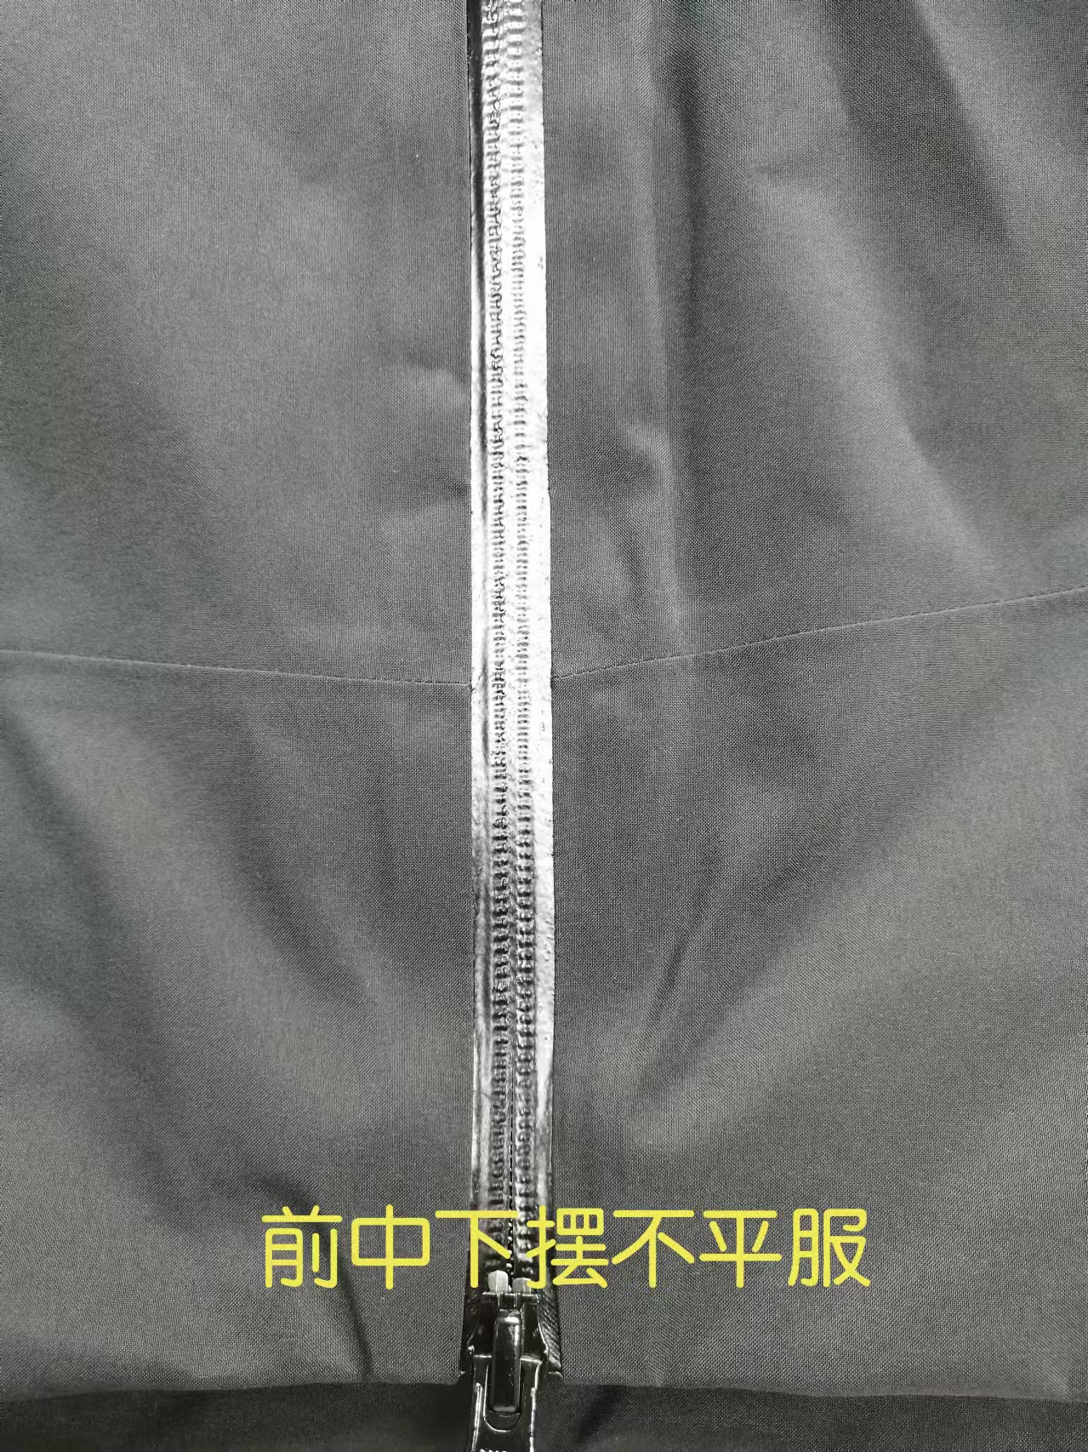
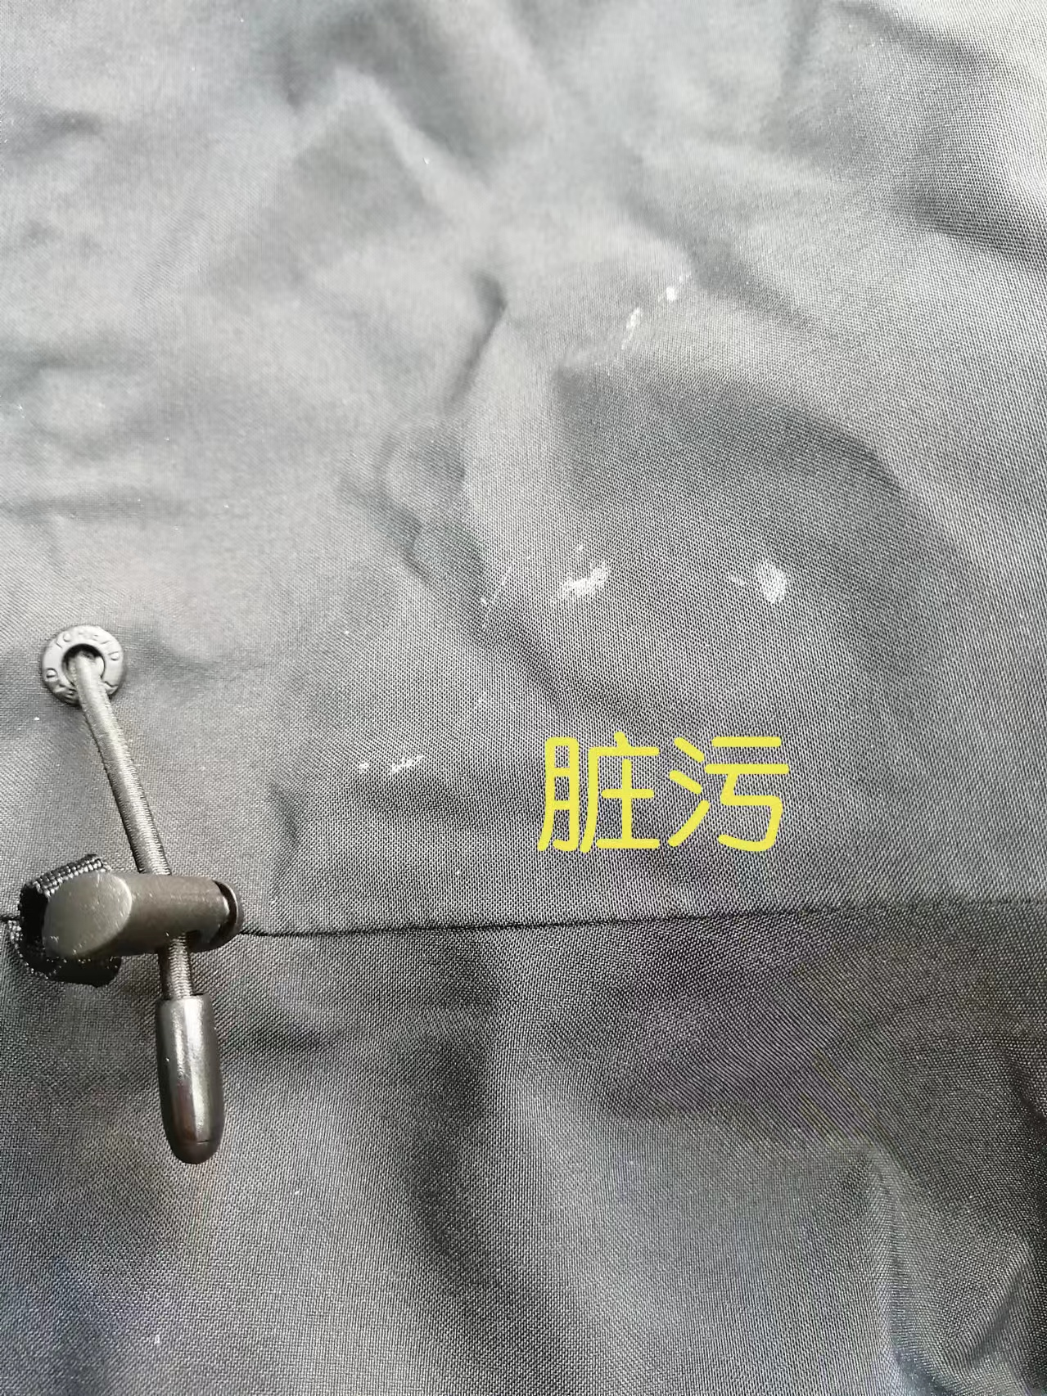
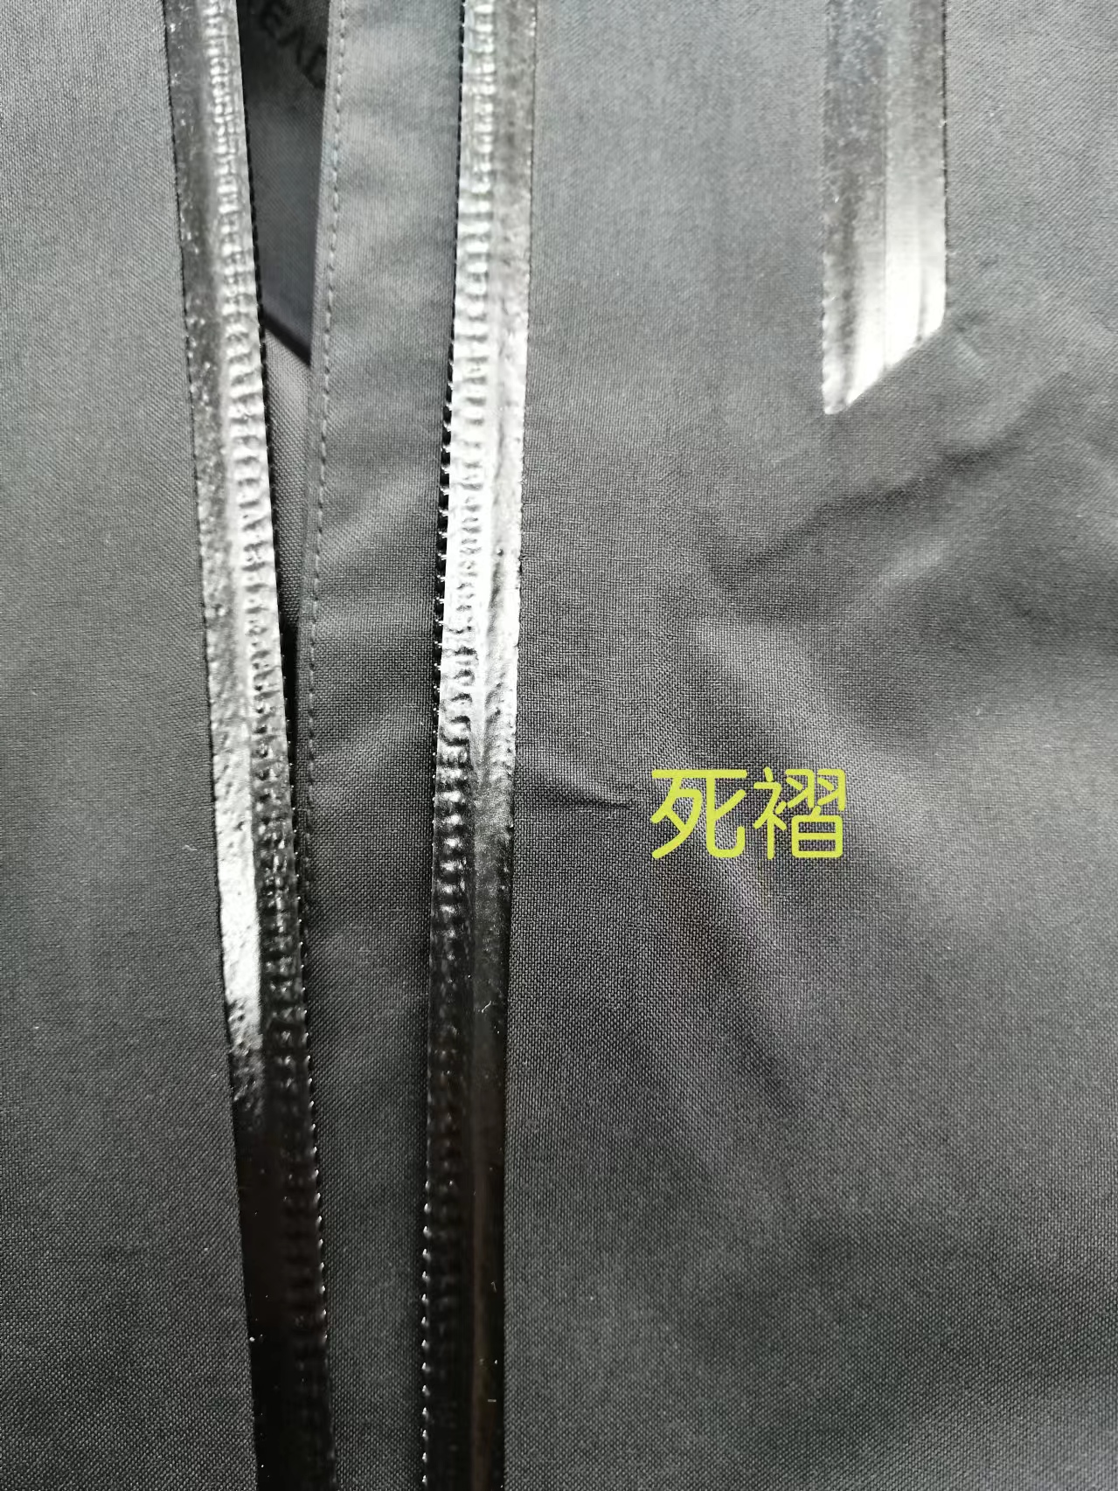
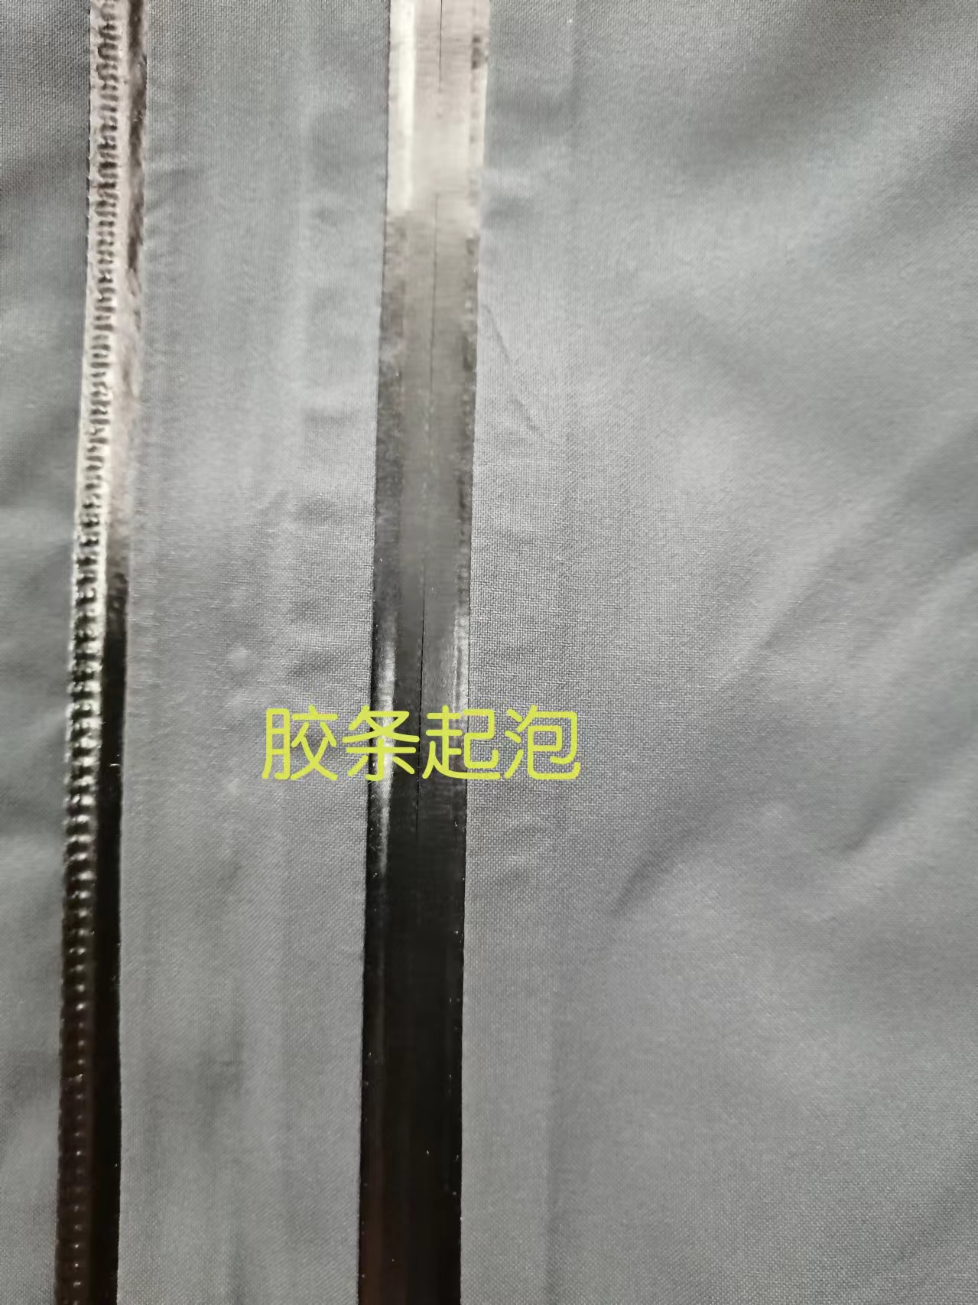
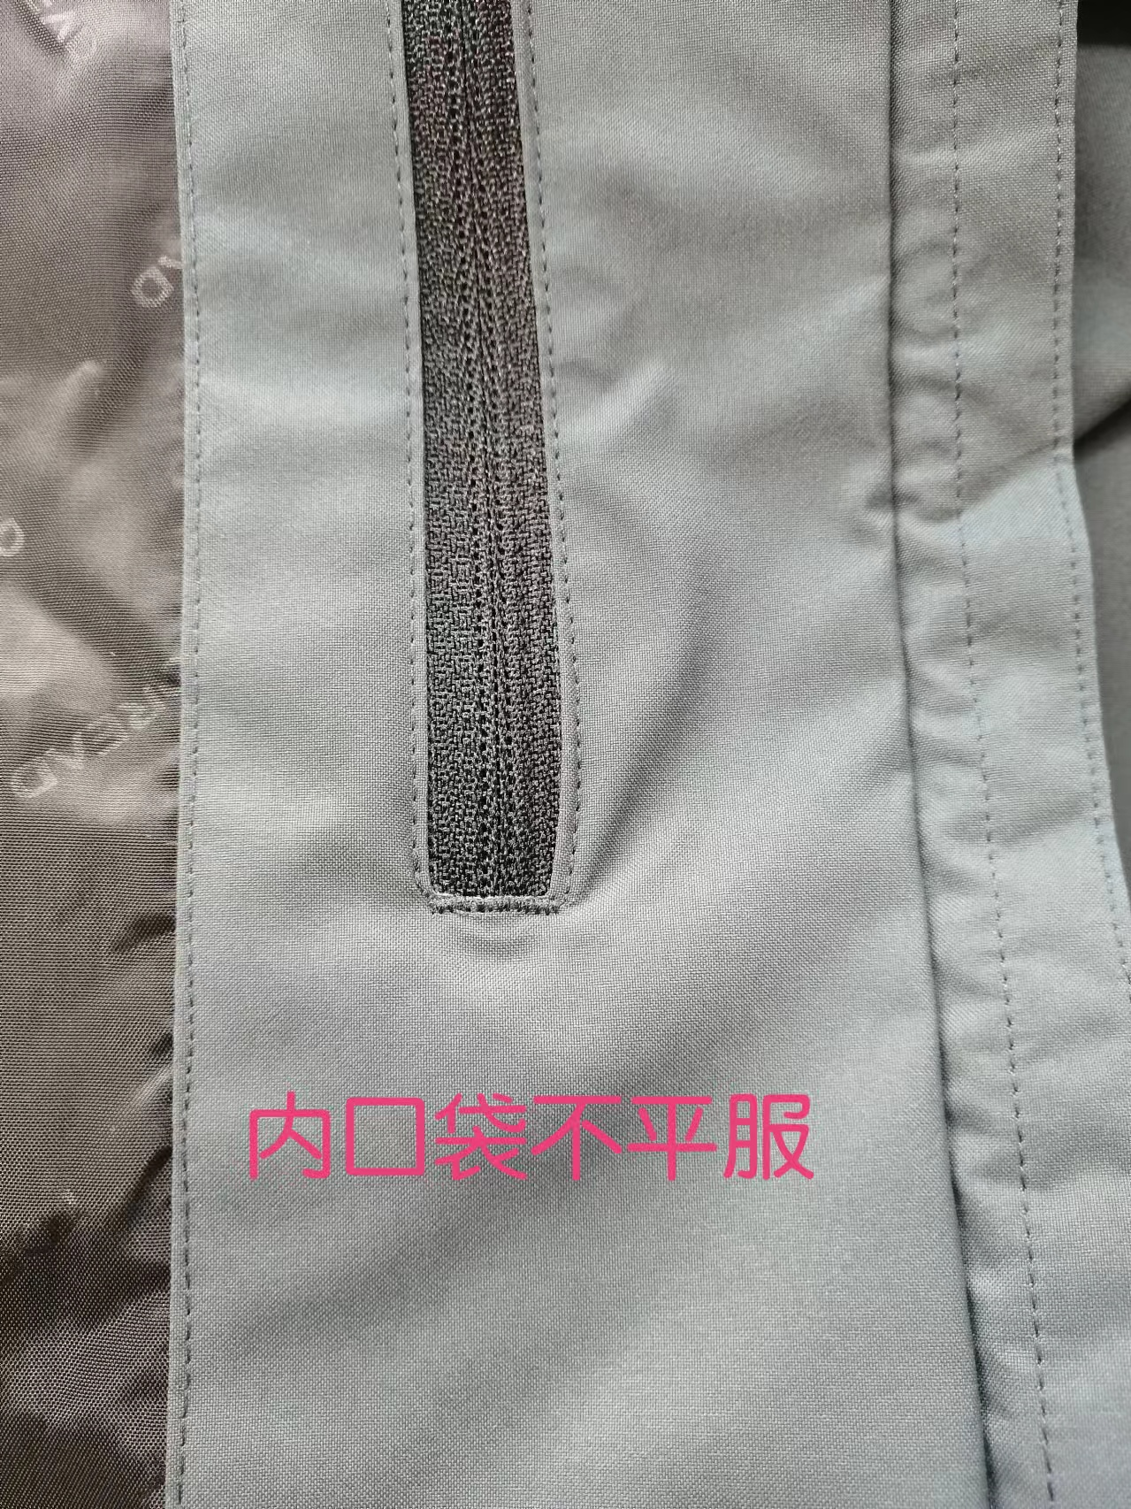
【问题点描述】
1,前中下摆不平服。
2，脏污。
3，死褶。
4，胶条起泡。
5，内口袋不平服。

【检验结果】
合格：（正常接收） |  |  | 不合格： |  | ①返工翻修 |  | ②让步接受 |  | ③拒绝接收
备注： | 请按照以上提出的问题点改正

检验部门 | 服装QC部门 |  | 检验人 | 王宪敏 | 查验时间 | 2024-10-11 | 工厂负责人 |  | Amy

验货尺寸表
QC规格测量表
款号 | TABBAM91091 |  |  |  | 品名 | 男式戈尔冲锋衣 |  |  |  |  |  | 青岛锦川
部位名称 | XS | S | M | L | XL | XXL | XXXL | XXXXL | S |  | M |  | L |  | XL |  | 2XL |  | 3XL
 |  | 165/88B | 170/92B | 175/96B | 180/100B | 185/104B | 190/108B |  | 165/88B |  | 170/92B |  | 175/96B |  | 180/100B |  | 185/104B |  | 190/108B
 |  |  |  |  |  |  |  |  | 黑色 | 暮岩色 | 黑色 | 暮岩色 | 黑色 | 暮岩色 | 黑色 | 暮岩色 | 黑色 | 暮岩色 | 黑色 | 暮岩色
后中长 |  | 74.0 | 75.0 | 77.0 | 79.0 | 81.0 | 82.0 |  | / | +0.5 | 0.3 | +0.5 | / | -0.3 | / | +0.6 | / | / | / | /
前中长 |  | 72.5 | 73.5 | 75.5 | 77.5 | 79.5 | 80.5 |  | 0.8 | +0.5 | +0.5 | / | +0.5 | +0.5 | / | / | +1 | +0.5 | / | +0.6
胸围 |  | 112.0 | 116.0 | 120.0 | 124.0 | 128.0 | 134.0 |  | / | +0.5 | / | +1 | +0.7 | +0.7 | +0.5 | / | +0.5 | / | +1 | /
摆围 |  | 106.0 | 110.0 | 114.0 | 118.0 | 123.0 | 129.0 |  | / | +0.5 | / | / | +0.5 | / | +0.5 | +0.7 | / | +1 | +0.5 | /
肩宽 |  | 50.1 | 51.3 | 52.5 | 53.7 | 54.9 | 56.3 |  | -0.3 | / | / | +0.5 | / | +0.5 | / | +0.5 | +0.3 | / | / | /
肩点袖长 |  | 62.7 | 63.3 | 64.5 | 65.7 | 66.9 | 67.5 |  | / | +0+5 | +0.3 | / | / | -0.4 | / | / | +0.6 | +0.5 | / | +0.5
袖肥/2（参考值见注解） |  | 22.9 | 23.7 | 24.5 | 25.3 | 26.1 | 27.4 |  | / | +0.5 | +0.3 | / | +0.3 | +0.5 | +0.3 | / | +0.5 | / | +0.5 | +0.7
袖肘围/2 |  | 18.6 | 19.3 | 20.0 | 20.7 | 21.4 | 22.4 |  | / | / | / | +0.3 | / | +0.3 | / | +0.3 | / | / | +0.3 | +0.5
袖口围/2 |  | 14.0 | 14.5 | 15.0 | 15.5 | 16.0 | 16.7 |  | -0.2 | / | / | / | / | / | / | / | -0.2 | -0.2 | / | /
前领高 |  | 15.0 | 15.0 | 15.0 | 15.0 | 15.0 | 15.0 |  | / | / | / | / | / | / | / | / | / | / | / | /
下领围 |  | 56.0 | 57.0 | 58.0 | 59.0 | 60.0 | 61.5 |  | / | +0.5 | +1 | +0.6 | / | / | +0.5 | / | +0.7 | +1 | / | +0.5
帽高 |  | 40.0 | 40.5 | 41.0 | 41.5 | 42.0 | 42.5 |  | -0.3 | / | -0.5 | -0.5 | -0.3 | / | / | / | /-0.3 | / | -0.3 | /
帽宽 |  | 27.5 | 28.0 | 28.5 | 29.0 | 29.5 | 30.3 |  | / | +0.5 | / | / | +0.5 | / | +0.5 | +0.3 | / | / | / | /
左防水拉链胸袋 |  | 23.0 | 23.0 | 24.0 | 24.0 | 25.5 | 25.5 |  | / | / | -0.3 | / | / | -0.2 | / | / | -0.2 | / | / | /
下插手袋长 |  | 21.0 | 21.0 | 22.0 | 22.0 | 23.5 | 23.5 |  | / | / | / | / | / | / | / | / | / | / | / | -0.
内挂面袋 |  | 15.0 | 15.0 | 16.0 | 16.0 | 17.5 | 17.5 |  | / | / | / | / | / | / | / | / | / | / | / | /
腋下透气位 |  | 41.0 | 41.0 | 41.0 | 41.0 | 44.0 | 44.0 |  | / | / | / | / | / | -0.2 | / | / | -0.2 | / | / | /
/
备注：
初期请洗测2-3件，有问题的另加测量数量。
 |  |  |  |  |  |  |  |  |  | 验货时间： |  | 2024-10-11 |  | 跟单QC: | C:Evan |  | 工厂负责人： |  | Amy

